Arkusz1
Podstawy programowania 1 rok wykład | termin 0 19_styczeń_2024 termin 1 25_styczeń_2024
piątek 16:05 do 18:35 | ocena | punkty | informacja | link
Imię i nazwisko
Ksenia Mesheheninets | 3 | 5
Serhii Vykhor | 4.5 | 8
Kyrylo Shlykov | 3.5 | 6
Dominik Grzelak | 5 | 10
Przemysław Raczyński | 5 | 10
Mikołaj Kowalski | 5 | 9
Poprawa egzaminu odbędzie się 02 lutego 2024r. o godz. 10:50. Spotykamy się przy sali 19.
Mariia Andriienko | 5 | 9
Mikołaj Zdunek | 5 | 9
Kacper Laurentowski | 4.5 | 8
Evelina Kuroiedova | 5 | 10
Drahan Dmytro | 4.5 | 8
Vadym Ivchenko | 4 | 7
Valentyn Fedorchuk | 4.5 | 8
Oleksii Chub | 3.5 | 6
Daniil Kharyna | 3 | 5
Mateusz Wasyluk | 3.5 | 6
Krzysztof Sosnówka | 2 | 0
Roman Martynon | 4.5 | 8
Paulo Zlenko | 5 | 9
Nazar Shankin | 4.5 | 8
Anastasiia Kravchenko | 5 | 9
Jarosław Buli | 4 | 7
Nazar Pawlenko | 5 | 9
Oleksandr Tytar | 3.5 | 6
Artsion Vayavodzin | 4.5 | 8
Ireneusz Jargieło | 4 | 7
Oleh Hrushko | 4 | 7
Oleksandr Korotych | 4.5 | 8
Vladyslav Kvitka | 4 | 7
Volodymy Pavliihuk | 3 | 5
Bohdan Horlach | 3.5 | 6
Anton Hryshchuk | 4.5 | 8
Staliaruk Nazarii | 4 | 7
Danylo Lytvynenko | 3.5 | 6
Dmytro IIichenko | 4.5 | 8
Andrii Yuskiv | 3.5 | 6
Nikita Mut | 3.5 | 6
Olha Panchyshyna | 5 | 10
Danylo Melikhov | 3.5 | 6
Maksym Poliukh | 4.5 | 8
Jakub Kycko | 3 | 5
Alicja Niziołek | 3 | 5
Piotr Radzik | 2 | 3
Dawid Sałata | 5 | 9
Karol Pilarski | 3 | 5
Maksym Jagodziński | 4.5 | 8
Dariia Dovhenko | 4.5 | 8
Danata Snarskaya | 4 | 7
Alena Shevhenko | 5 | 9
Tetiana Shapoval | 4 | 7
Halikhan Tanierlan | 2 | 2
Dmitrii Halkin | 3 | 5
Ihor Kublytskyi | 3 | 5
Yan Katsimon | 5 | 9
Illia Istatov | 5 | 9
Autem Plakhtiuk | 4 | 7
Eldos Zhumadulla | 2 | 3
Kosheliev Stanislav | 4.5 | 8
Dmytro Tretiak | 4 | 7
Maksym Hupaliuk | 5 | 9
Artiom Prilepschi | 4.5 | 8
Hanna Kryhina | 4.5 | 8
Vitalii Lesko | 4 | 7
Ksenia- Bozhena Hzybyk | 5 | 10
Kochanovskyi Yehoz | 5 | 9
Bohdan Chumak | 4 | 7
Artem Sysoiev | 4 | 7
Valerii Prydybailo | 5 | 9
Bohdan Rodz | 5 | 9
Katsiaryna Kozhych | 4.5 | 8
Viktor Mrochko | 3 | 5
Dariusz Kieraga | 3 | 5
Adam Ptasznik | 3.5 | 6
Anhelina Poimanova | 4 | 7
Maksym Tashchuk | 4.5 | 8
Oleksandr Lukashyk | 4 | 7
Amirseit Kystanbay | 4 | 7
Pascal Volodymyr | 3 | 5
Aliaksei Kalcheuski | 4.5 | 8
Piotr Zychowicz | 3 | 5
Oleksandr Pryt | 5 | 10
Nazar Serohin | 4 | 7
Khomenko Dmytro | 3.5 | 6
Yevhenii Kryzhanovskyi | 3 | 5
Ruslan Sokolovskyi | 3 | 5
Vitali Poberezhniuk | 4 | 7
Vadym Hrynokh | 3 | 5
Ualikhan Tamirlan | 4.5 | 8
Roman Honcharuk | 3 | 5
我无法阅读文字。 我邀请你周五来上课。 | 3 | 5 | Bohdan Tozulowa??? | 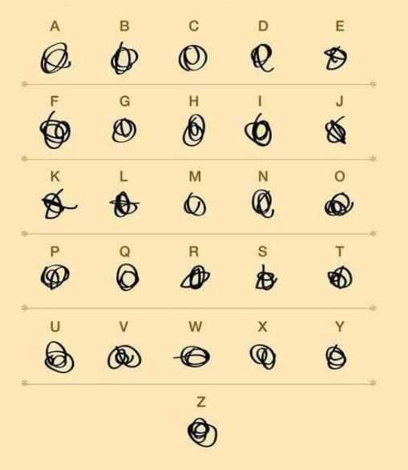 Bez łaski już sobie poradziłem.

